Presupuesto
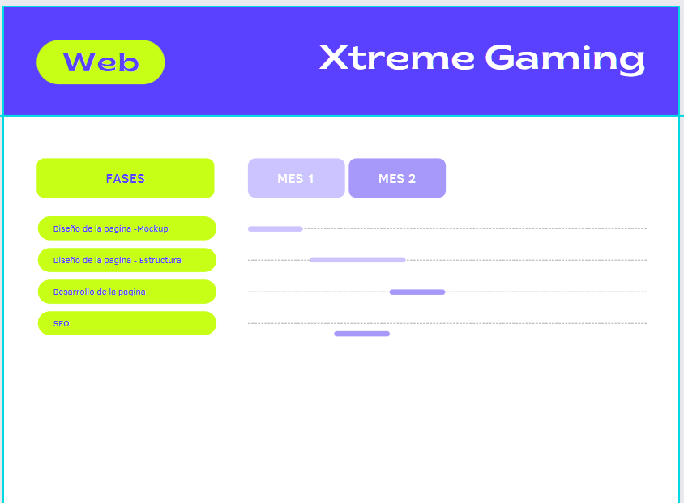
Presupuesto desarrollo de página
Xtreme Gaming

 | Presupuesto

 | Datos Desarrollador: |  |  | Datos cliente:
 | Nombre: | Gianfranco Jesus Curci |  | Nombre: | Fernando Barreiro
 | Dirección: | San Juan 1164, Mendoza |  | Dirección: | Rivadavia 81, Mendoza
 | Teléfono: | 2613411397 |  | Teléfono: | 2616411672

 | Fecha presupuesto: |  | 2022-02-15 | Validez: | 2022-06-15

 | DESCRIPCIÓN |  |  | PRECIO
 | Diseño de pagina |  |  | $ 15,000.00
 | Desarrollo de página |  |  | $ 20,000.00
 | SEO estándar |  |  | $ 2,000.00

 |  |  |  | TOTAL BRUTO |  | $37,000
 |  |  |  | I.V.A. % | 21% | $7,770

 |  |  |  | TOTAL |  | $44,770

Objetivo desarrollo de página

Desarrollar una página que permita a los clientes de susodicha empresa, ver un catálogo con los diferentes productos y su variedad de marcas. Contará ademas con un sistema de turnos online para la reparación de dispositivos y/o computadoras.

Detalle de Presupuesto
Servicios Detallados
Xtreme Gaming

It. | DENOMINACIÓN | Precio Especificado (pesos argentinos)

1 | Diseño de pagina
1.1 | Diseño de las páginas ( Componentes, Perifericos, Notebooks y Servicio) en versión Desktop y Mobile. | $10,000.00
1.2 | Diseño de Mockup | $5,000.00

2 | Desarrollo de página
2.1 | Creación y desarrollo de las páginas diseñadas previamente. | $ 20,000.00

3 | SEO estándar
3.1 | Implementacion de las etiquetas meta y keywords | $1,000.00
3.2 | Registrar el site en Search Console. | $1,000.00

